DADOS_PROJETO
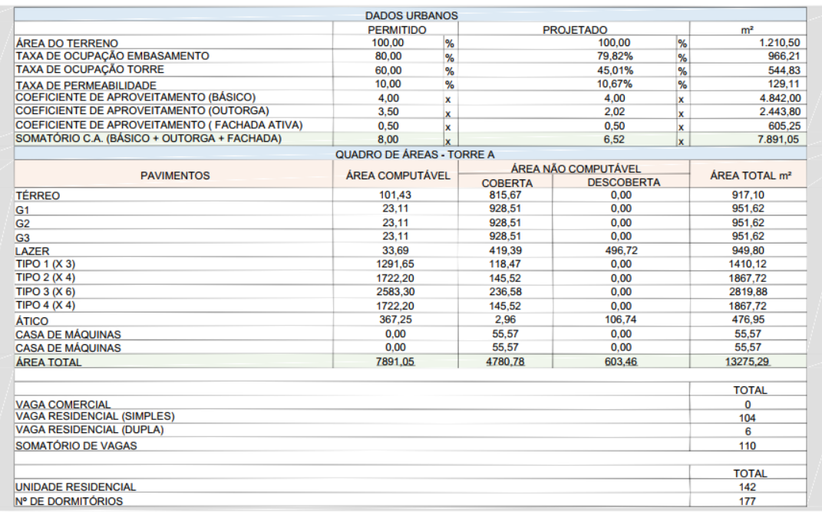
DADOS DO PROJETO
Nome do Projeto | NOW Residence
Código | NOW-CAM
Cidade | Itajaí/SC

Área Construída (m²) | 13,275.29
Unidades Residenciais | 142.00
Unidades Comerciais | 2.00
Número de Pavimentos | 24.00
Pavimentos Tipo | 17.00
Pavimentos Garagem | 3.00
Elevadores | 3.00
Vagas | 110.00
Área Terreno (m²) | 1,210.50
Número de Subsolos | 0.00

Prazo (meses) | 48.00

CUB Atual (R$/m²) | 3,028.45
CUB Base mar/2026 (R$/m²) | 3,028.45
Data-base | mar/2026

Ambientes lazer

